상품제안서
Blackpen USB (볼펜+USB) (8G~64G) | 상품코드: S28168

 |  |  |  |  |  |  | 02-713-8555 | www.synergygift.co.kr
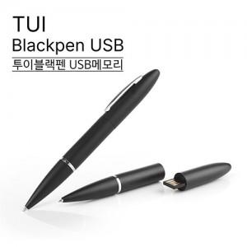

【상세/제작정보】

【인쇄/포장옵션】 | 레이저 / 포장지포장

【공급단가】 | 수량 | 100~ | 500~ | 1,000~ | 3,000~ | 5,000~
*VAT별도 | 8GB | 7,840원 | 7,710원 | 7,520원 | 7,330원 | 7,210원
 | 16GB | 8,520원 | 8,380원 | 8,180원 | 7,970원 | 7,840원
 | 32GB | 9,310원 | 9,160원 | 8,940원 | 8,720원 | 8,570원
 | 64GB | 13,060원 | 12,850원 | 12,540원 | 12,230원 | 12,020원

【상품 URL】 | https://www.synergygift.co.kr:443/src/goods_detail.php?gdno=28168

